LIN测试截图
帧头超时错误中断

从机无应答错误中断

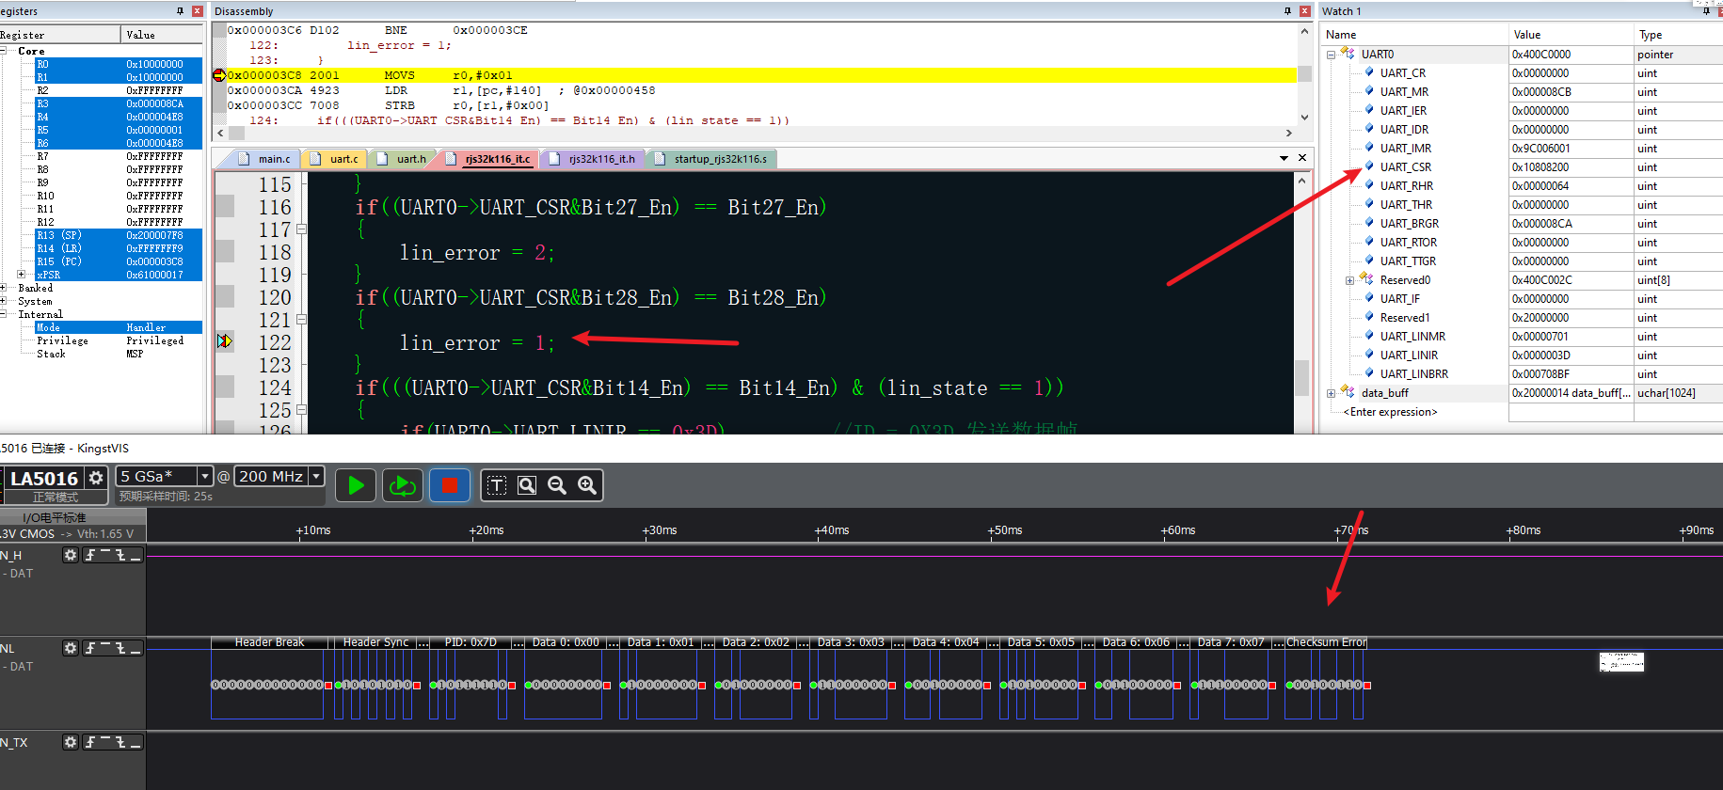
校验和错误中断

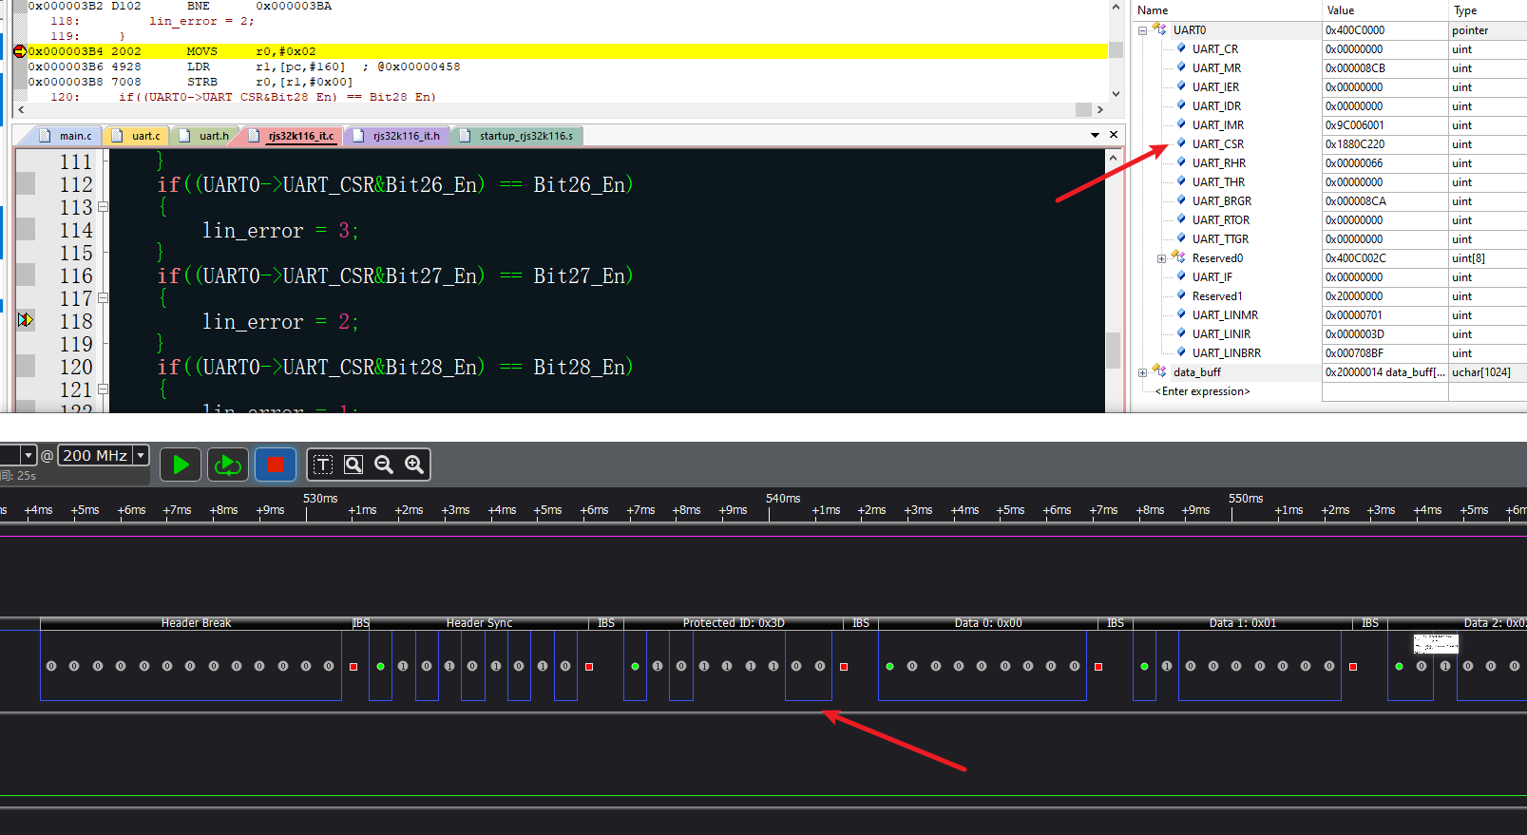
标识符奇偶校验中断

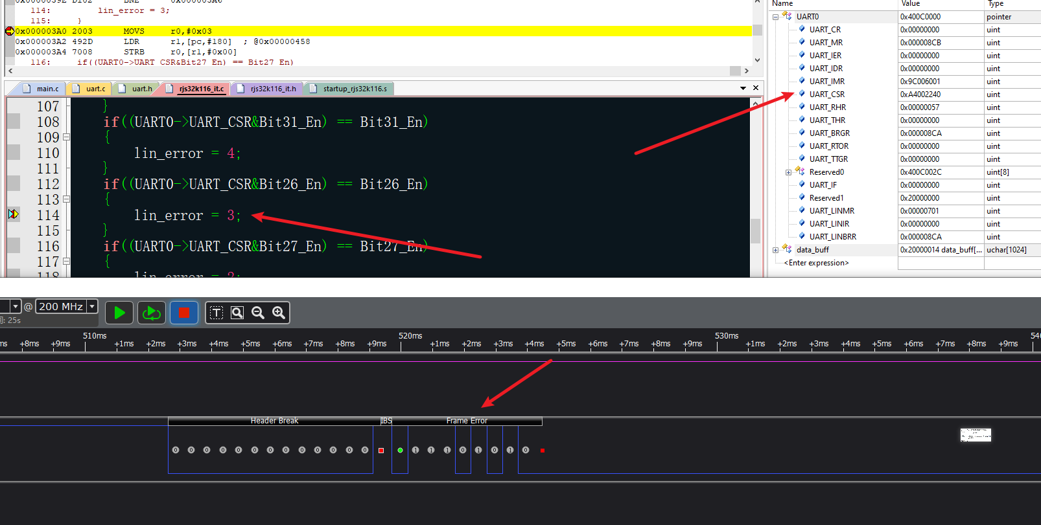 同步段不一致错误中断

